工作表1
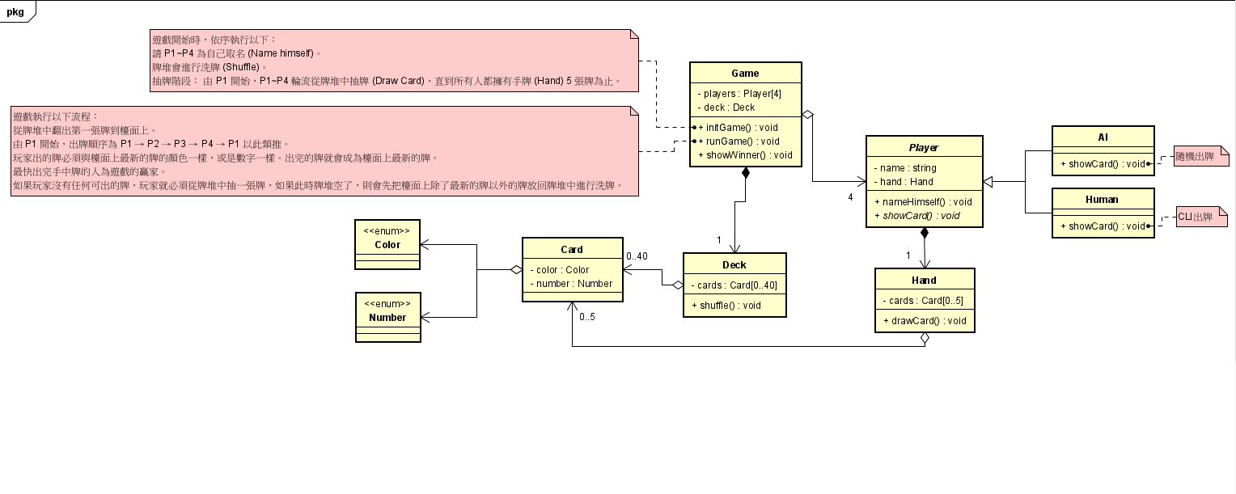

Forces: 1. 具備行為變動性
2. 具有重複的部分
3. 不易維護

比大小
一局遊戲
 | P1出牌
 | P2出牌
 | P3出牌
 | P4出牌
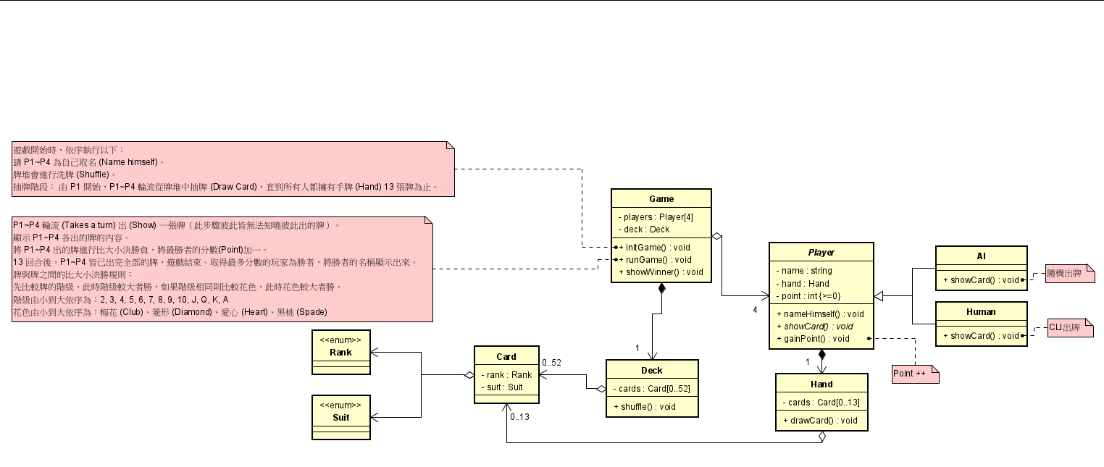
 | 四人的牌比較
 | 該局贏家加一

UNO
一局遊戲
 | P1出牌 | 有牌出/PASS
 | P2出牌 | 有牌出/PASS
 | P3出牌 | 有牌出/PASS
 | P4出牌 | 有牌出/PASS

